Pronostico
1232 | 1238 | Industrial | Mecatrónica | Innovación y Diseño | Inteligencia Artificial | Tecnologías Energéticas | Civil y Administración | Bioelectrónica | Suma | Ciclo de ingreso
0 | 1 | 22 | 15 | 15 | 30 | 5 | 15 | 7 | 109 | 1238 | 163 | 100

1 | 2 | 1 | 2 | 1 | 2 | 0 | 2 | 0 | 8 | 1232 | 130

2 | 3 | 20 | 23 | 17 | 24 | 4 | 15 | 7 | 110 | 1228

3 | 4 | 1 | 1 | 5 | 4 | 1 | 2 | 1 | 15 | 1222

4 | 5 | 19 | 14 | 15 | 25 | 4 | 10 | 8 | 95 | 1218

5 | 6 | 2 | 4 | 2 | 0 | 1 | 0 | 0 | 9 | 1212

6 | 7 | 24 | 18 | 20 | 14 | 2 | 13 | 4 | 95 | 1208

7 | 8 | 5 | 1 | 5 | 0 | 0 | 1 | 3 | 15 | 1202

8 | 9 | 22 | 15 | 16 | 25 | 9 | 14 | 9 | 110 | 1198

9 | 10+ | 2 | 2 | 3 | 6 | 2 | 16 | 0 | 31

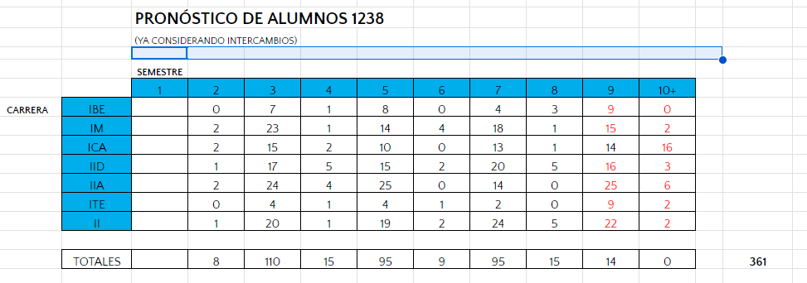

 |  | 0213731 | Navarro González,Sergio Ramón |  |  | LITEC | LMECC
 |  | 0221414 | Taborga Burgoa,Daniel Ignacio |  |  | LDISC | LINDC
 |  | 0221688 | Majus García,María Paula |  |  | LIBIC | LMECC
 |  | 0223888 | Gutiérrez de la Riva,Ariadna |  |  | LIBIC | LMECC
 |  | 0236648 | Juárez Muñoz,Salvador Eduardo |  |  | LIIAC | LMECC

